封面
商超购物管理系统 SHOPPINGMS

概要及详细设计书

版本号：1.0

superHKM@gmail.com

概要设计
概要需求

一、编写目的
此需求规格说明书对《商超购物管理系统》项目做了全面细致的用户需求分析，明确所要开发的软件应具有的功能、性能与界面，使开发人员能清楚地明白需求，并在此基础上进一步提出概要设计说明书和完成后续设计与开发工作。
本说明书定义商超购物管理系统的详细需求，明确了其功能内容、开发途径，是整个软件开发的依据，它对以后阶段的工作起指导作用。本文也是项目完成后系统验收的依据。
二、项目背景
商超购物管理系统具有商品管理、前台收银、商品库存等功能，本项目使用java作为开发语言，java控制台显示界面，oracle数据库存储数据，可以有效地锻炼和加强学生运用java、oracle数据库及基本sql编程开发的能力。
本项目适用于有java、基本sql基础的学生进行实战训练。
三、设计内容
本项目的目标是完成商超购物管理系统，主要包括：具有商品管理、前台收银、商品库存等功能。
1）商品维护
（1）商品维护菜单的显示
商品维护菜单的显示，输入数字进入相应操作界面，输入0返回主菜单
（2）商品添加
输入商品价格应为大于0的实数，商品数量应为大于0的整数 ，否则显示输入错误。输入y继续进行添加操作，输入n返回商品维护菜单。
（3）商品的更改
输入要更改的商品名，选择要更改的项目，整个过程是循环可重复的，如商品添加。
（4）商品的删除
（5）商品列表显示
显示商品的名称、价格、数量、备注等
（6）商品查询
按照子菜单选择 “1、按照商品数量升序查询”、 “2、按商品价格升序查询”、“3、输入关键字查询商品”等查询方式。
2）前台收银
(1)前台登陆
选择登录系统，输入用户名和密码，校验正确进入系统；三次登陆机会，三次输入都错误退出程序 。
（2）商品录入，录入名称，录入数量，计算出价格和汇总价格；
商品收银，输入钱，显示找零，确认后商品收银成功，商品库存数量减。
3）商品管理
（1）列出当日卖出商品列表。
（2）售货员管理，售货员账号的增删改，参考商品的增删改。

主界面
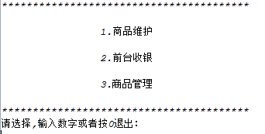
 |  | 子系统 |  | 业务名 | 确认 | 审核 | 责任人 | 完成日
画面式样
 |  | 处理名 | 系统主界面 | 功能 |  |  |  | 版本

编程语言 | java | 画面ID | MainPage.java | 画面名称

商品维护界面
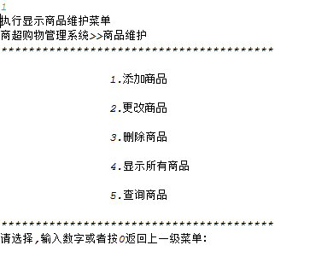
 |  | 子系统 |  | 业务名 |  | 确认 | 审核 | 责任人 | 完成日
画面式样
 |  | 处理名 | 商品维护界面 | 功能 |  |  |  |  | 版本

编程语言 | java | 画面ID | MainPage.java | 画面名称 | 商品维护界面

添加商品
 |  | 子系统 |  | 业务名 |  | 确认 |  | 审核 | 责任人 |  | 完成日
画面仕样
 |  | 处理名 | 添加商品 | 功能 |  |  |  |  |  |  | 版本

编程语言 | JAVA | 画面ID | GoodsDao.java | 画面名称 | 添加商品

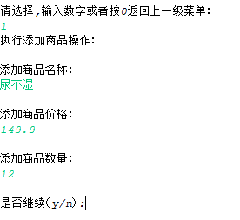
 |  |  |  |  |  | 数据I/O说明
 |  |  |  |  |  | No | 表 |  | I/O | 备注
 |  |  |  |  |  | 1 | GOODS |  | I

输入1
商品信息表（GOODS）
商品信息（商品名称、商品价格、商品数量）

说明：
1：在主界面中，输入1后，进入添加商品功能。
2：根据画面中的输入内容、各项目符合规则输入后，将此商品信息加入到商品表中。
3：可以循环的多次操作添加商品的功能，选择y可以继续添加商品信息。

更改商品
 |  | 子系统 |  | 业务名 |  |  | 确认 |  | 审核 | 责任人 |  | 完成日
画面仕样
 |  | 处理名 | 更改商品 | 功能 |  |  |  |  |  |  |  | 版本

编程语言 | JAVA | 画面ID | GoodsDao.java | 画面名称 | 更改商品

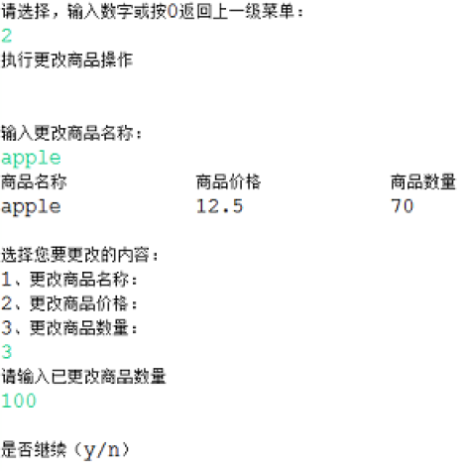
 |  |  |  |  |  |  | 数据I/O说明
 |  |  |  |  |  |  | No | 表 |  | I/O | 备注
 |  |  |  |  |  |  | 1 | GOODS |  | I | 根据商品名称查询商品信息
 |  |  |  |  |  |  | 2 | GOODS |  | 0 | 把查询处理的商品信息进行展示
 |  |  |  |  |  |  | 3 | GOODS |  | I | 更改后的商品信息保存到数据库
输入 2
商品信息表（GOODS）

输入商品名称

显示商品信息

 |  |  |  |  |  | 选择要修改的商品信息
输入要更改的商品信息

说明：
1：在主界面中，输入2，进入更改商品功能。
2：正确输入要更新的商品名称，然后根据商品名称查询商品信息； 3：在界面上显示查询出来的商品信息，如果没有满足条件的商品则显示“该商品不存在！”
4：选择要修改的商品信息，请入1或者2或者3
5：输入要更改的商品信息，并把更改后的商品信息进行保存。（可以循环的多次操作更改商品的功能，选择y可以继续更改商品信息）

删除商品
 |  | 子系统 |  | 业务名 |  | 确认 |  | 审核 | 责任人 |  | 完成日
画面仕样
 |  | 处理名 | 删除商品 | 功能 |  |  |  |  |  |  | 版本

编程语言 | JAVA | 画面ID | GoodsDao.java | 画面名称 | 删除商品

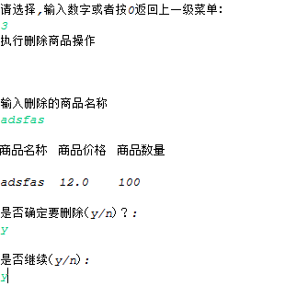
 |  |  |  |  |  | 数据I/O说明
 |  |  |  |  |  | No | 表 |  | I/O | 备注
 |  |  |  |  |  | 1 | GOODS |  | I | 根据商品名称查询商品信息
 |  |  |  |  |  | 2 | GOODS |  | 0 | 把查询处理的商品信息进行展示
 |  |  |  |  |  | 3 | GOODS |  | I | 删除商品信息
输入 3
商品信息表（GOODS）

输入商品名称

显示商品信息

删除商品信息

说明：
1：在主界面中，输入3，进入删除商品功能。
2：正确输入要删除的商品名称，然后根据商品名称查询商品信息； 3：在界面上显示查询出来的商品信息，如果没有满足条件的商品则显示“该商品不存在！”
5：删除商品信息。（备注：1、删除之前有个确认提示“是否确定要删除（y/n）？”，如果选择y才删除，否则不做任何处理。2、可以循环的多次操作删除商品的功能，选择y可以继续删除商品信息）

显示所有商品
 |  | 子系统 |  | 业务名 |  | 确认 |  | 审核 | 责任人 |  | 完成日
画面仕样
 |  | 处理名 | 显示所有商品 | 功能 |  |  |  |  |  |  | 版本

编程语言 | JAVA | 画面ID | GoodsDao.java | 画面名称 | 显示所有商品

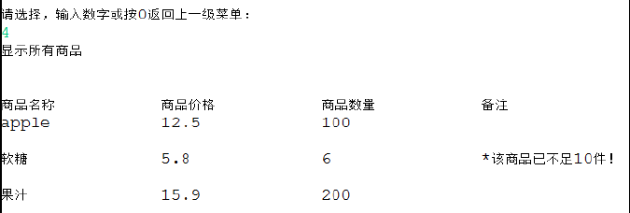
 |  |  |  |  |  | 数据I/O说明
 |  |  |  |  |  | No | 表 |  | I/O | 备注
 |  |  |  |  |  | 1 | GOODS |  | 0 | 显示商品信息

输入 4
商品信息表（GOODS）

显示商品信息

说明：
1：在主界面中，输入4，进入显示所有商品功能。 2：在界面上显示查询出来的商品信息
3：根据商品数量判断是否小于10，如果小于10，则在备注列中显示“*该商品已不足10件”，否则不做任何显示。

查询商品
 |  | 子系统 |  | 业务名 |  | 确认 |  | 审核 | 责任人 |  | 完成日
画面仕样
 |  | 处理名 | 查询商品 | 功能 |  |  |  |  |  |  | 版本

编程语言 | JAVA | 画面ID | GoodsDao.java | 画面名称 | 查询商品

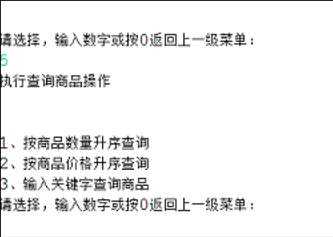
 |  |  |  |  |  | 数据I/O说明
 |  |  |  |  |  | No | 表 |  | I/O | 备注
 |  |  |  |  |  | 1 | GOODS |  | I | 输入查询条件
 |  |  |  |  |  | 2 | GOODS |  | O | 显示商品信息

输入 5
商品信息表（GOODS）

输入查询条件

显示商品信息

说明：
1：在主界面中，输入5，进入查询商品功能。 2：在界面上输入查询条件（按商品数量升序查询、按商品价格升序查询、输入关键字查询商品--根据商品名称支持模糊查询）
3：显示满足条件的商品信息列表

前台收银登陆
 |  | 子系统 |  | 业务名 |  | 确认 |  | 审核 | 责任人 |  | 完成日
画面式样
 |  | 处理名 | 前台收银登陆 | 功能 |  |  |  |  |  |  | 版本

编程语言 | java | 画面ID | MainPage.java | 画面名称 | 前台收银登陆

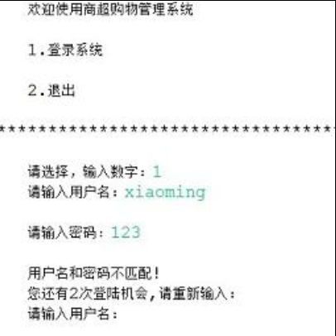
 |  |  |  |  |  | 数据I/O说明
 |  |  |  |  |  | No | 表 |  | I/O | 备注
 |  |  |  |  |  | 1 | SALESMAN |  | I

营业员表（SALESMAN）
输入 2
输入 1
输入用户名和密码

说明：
1：在主界面中，输入2，进入前台收银登陆功能。 2：在前台收银登陆界面上输入1，进入登陆系统
3：在界面上输入用户名和密码，如果用户名和密码满足条件，则登陆成功进入购物结算功能界面，否则给予提示信息“用户名和密码不匹配”
备注：共有3次用户信息输入错误的机会，超过3次（含3次）则退出系统

购物结算
 |  | 子系统 |  | 业务名 |  | 确认 |  | 审核 | 责任人 |  | 完成日
画面仕样
 |  | 处理名 | 购物结算 | 功能 |  |  |  |  |  |  | 版本

编程语言 | JAVA | 画面ID | MainPage.java、GoodsDao.java | 画面名称 | 购物结算

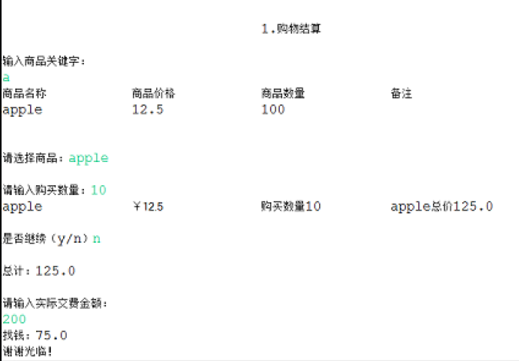
 |  |  |  |  |  | 数据I/O说明
 |  |  |  |  |  | No | 表 |  | I/O | 备注
 |  |  |  |  |  | 1 | GOODS |  | O | 输入商品名称关键字
 |  |  |  |  |  | 2 | GOODS |  | I | 显示满足条件的商品信息
 |  |  |  |  |  | 1 | GOODS |  | O | 输入商品名称和购买数量
 |  |  |  |  |  | 1 | GOODS |  | I | 显示要购买的商品信息和总价格
商品信息表（GOODS）

输入商品名称关键字

显示满足条件的商品信息

输入商品名称和购买数量

显示要购买的商品信息和总价格

说明：
1：前台收银登陆功能中，登陆成功，进入购物结算功能。
2：根据画面中的输入内容，正确输入要查询商品名称关键字（根据商品名称模糊查询）
3：在界面显示满足条件的，且有库存的商品信息
4：输入商品名称和购买数量，从数据库中查询该商品库存数量是否满足购买数量，如果不满足，则显示提示信息“库存不足，请调整购买数量。”否则显示要购买的商品信息和总价格。
5：请输入实际缴费金额，实际缴费金额--总价 显示出找钱金额，然后显示“谢谢光临”

商品管理界面
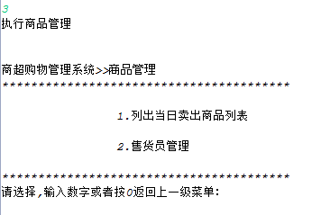
 |  | 子系统 |  | 业务名 |  | 确认 | 审核 | 责任人 | 完成日
画面式样
 |  | 处理名 | 商品管理界面 | 功能 |  |  |  |  | 版本

编程语言 | java | 画面ID | MainPage.java | 画面名称 | 商品管理界面

查询当日卖出商品列表
 |  | 子系统 |  | 业务名 |  | 确认 |  | 审核 | 责任人 |  | 完成日
画面仕样
 |  | 处理名 | 查询当日卖出商品列表 | 功能 |  |  |  |  |  |  | 版本

编程语言 | JAVA | 画面ID | GsalesDao.java | 画面名称 | 查询当日卖出商品列表

 |  |  |  |  |  | 数据I/O说明
 |  |  |  |  |  | No | 表 |  | I/O | 备注
 |  |  |  |  |  | 1 | GOODS和GSALES |  | I | 显示商品的销售信息

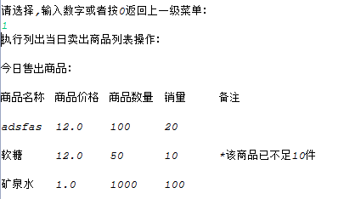

输入 1
商品信息表（GOODS）
商品销售表（GSALES）

显示商品的销售信息

说明：
1：在商品管理界面中，输入1，进入查询当日卖出商品列表功能。 2：根据系统的当前日期，在界面显示今日售出商品信息

售货员管理界面
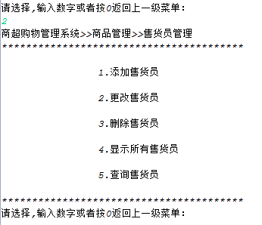
 |  | 子系统 |  | 业务名 |  | 确认 | 审核 | 责任人 | 完成日
画面式样
 |  | 处理名 | 售货员管理界面 | 功能 |  |  |  |  | 版本

编程语言 | java | 画面ID | MainPage.java | 画面名称 | 售货员管理界面

添加售货员
 |  | 子系统 |  | 业务名 |  | 确认 |  | 审核 | 责任人 |  | 完成日
画面仕样
 |  | 处理名 | 添加售货员 | 功能 |  |  |  |  |  |  | 版本

编程语言 | JAVA | 画面ID | SalesManDao.java | 画面名称 | 添加售货员

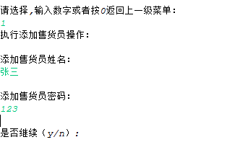
 |  |  |  |  |  | 数据I/O说明
 |  |  |  |  |  | No | 表 |  | I/O | 备注
 |  |  |  |  |  | 1 | SALESMAN |  | I

输入1
营业员表（SALESMAN）
商品信息（商品名称、商品价格、商品数量）

说明：
1：在售货员管理界面中，输入1后，进入添加售货员功能。
2：根据画面中的输入内容提示、符合规则内容输入后，将此售货员信息加入到营业员表中。
3：可以循环的多次操作添加售货员的功能，选择y可以继续添加售货员信息。

更改售货员
 |  | 子系统 |  | 业务名 |  |  | 确认 |  | 审核 | 责任人 |  | 完成日
画面仕样
 |  | 处理名 | 更改售货员 | 功能 |  |  |  |  |  |  |  | 版本

编程语言 | JAVA | 画面ID | SalesManDao.java | 画面名称 | 更改售货员

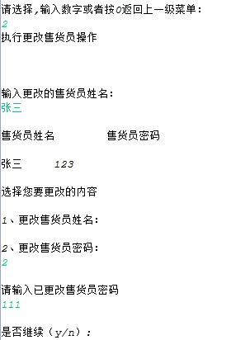
 |  |  |  |  |  |  | 数据I/O说明
 |  |  |  |  |  |  | No | 表 |  | I/O | 备注
 |  |  |  |  |  |  | 1 | SALESMAN |  | I | 根据售货员姓名查询售货员信息
 |  |  |  |  |  |  | 2 | SALESMAN |  | 0 | 把查询处理的售货员信息进行展示
 |  |  |  |  |  |  | 3 | SALESMAN |  | I | 更改后的售货员信息保存到数据库
输入 2
营业员表（SALESMAN）

输入售货员姓名

显示售货员信息

 |  |  |  |  |  | 选择要修改的售货员信息
输入要更改的售货员信息

说明：
1：在售货员管理界面中，输入2，进入更改售货员功能。
2：正确输入要更新的售货员姓名，然后根据售货员姓名查询售货员信息； 3：在界面上显示查询出来的商售货员信息，如果没有满足条件的售货员则显示“该售货员不存在！”
4：选择要修改的售货员信息，请入1或者2
5：输入要更改的售货员信息，并把更改后的售货员信息进行保存。（可以循环的多次操作更改售货员的功能，选择y可以继续更改售货员信息）

删除售货员
 |  | 子系统 |  | 业务名 |  | 确认 |  | 审核 | 责任人 |  | 完成日
画面仕样
 |  | 处理名 | 删除售货员 | 功能 |  |  |  |  |  |  | 版本

编程语言 | JAVA | 画面ID | SalesManDao.java | 画面名称 | 删除售货员

 |  |  |  |  |  | 数据I/O说明
 |  |  |  |  |  | No | 表 |  | I/O | 备注
 |  |  |  |  |  | 1 | SALESMAN |  | I | 根据售货员姓名查询售货员信息
 |  |  |  |  |  | 2 | SALESMAN |  | 0 | 把查询处理的售货员信息进行展示
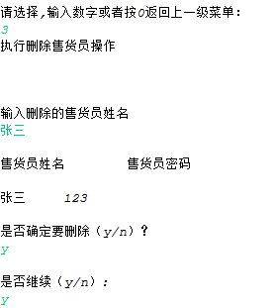
 |  |  |  |  |  | 3 | SALESMAN |  | I | 删除售货员信息
输入 3
营业员表（SALESMAN）

输入售货员姓名

显示售货员信息

删除售货员信息

说明：
1：在售货员管理界面中，输入3，进入删除售货员功能。
2：正确输入要删除的售货员姓名，然后根据售货员姓名查询售货员信息； 3：在界面上显示查询出来的售货员信息，如果没有满足条件的商售货员则显示“该售货员不存在！”
5：删除售货员信息。（备注：1、删除之前有个确认提示“是否确定要删除（y/n）？”，如果选择y才删除，否则不做任何处理。2、可以循环的多次操作删除售货员的功能，选择y可以继续删除售货员信息）

显示所有售货员
 |  | 子系统 |  | 业务名 |  | 确认 |  | 审核 | 责任人 |  | 完成日
画面仕样
 |  | 处理名 | 显示所有售货员 | 功能 |  |  |  |  |  |  | 版本

编程语言 | JAVA | 画面ID | SalesManDao.java | 画面名称 | 显示所有售货员

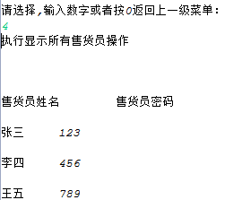
 |  |  |  |  |  | 数据I/O说明
 |  |  |  |  |  | No | 表 |  | I/O | 备注
 |  |  |  |  |  | 1 | SALESMAN |  | 0 | 显示售货员信息

输入 4
营业员表（SALESMAN）

显示售货员信息

说明：
1：在售货员管理界面中，输入4，进入显示所有售货员功能。 2：在界面上显示查询出来的售货员信息

查询售货员
 |  | 子系统 |  | 业务名 |  | 确认 |  | 审核 | 责任人 |  | 完成日
画面仕样
 |  | 处理名 | 查询售货员 | 功能 |  |  |  |  |  |  | 版本

编程语言 | JAVA | 画面ID | SalesManDao.java | 画面名称 | 查询售货员

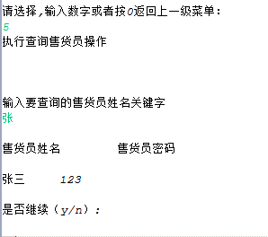
 |  |  |  |  |  | 数据I/O说明
 |  |  |  |  |  | No | 表 |  | I/O | 备注
 |  |  |  |  |  | 1 | SALESMAN |  | I | 输入查询条件
 |  |  |  |  |  | 2 | SALESMAN |  | O | 显示售货员信息

输入 5
营业员表（SALESMAN）

输入查询条件（售货员姓名）

显示售货员信息

说明：
1：在售货员管理界面中，输入5，进入查询售货员功能。 2：在界面上输入查询条件（按售货员姓名关键字查询--支持模糊查询）
3：显示满足条件的售货员信息列表（支持多次查询）

